Лист1
ID ошибки | Заголовок ошибки | Шаги воспроизведения | Фактический результат | Ожидаемый результат | Окружение | Вложения | Тип ошибки | Приоритетность(1, 2, 3) | Дата обнаружения | Статус
1 | Отсутвие ограничений ввода логина и пароля | 1)Запустить приложение; 2)В окне регистрации ввести максимальное и минимальное количество символов произвольно. 3) Заметить, что лимиты не установлены. 4) Нажать на кнопку «Зарегистрироваться» и успешно пройти регистрацию | Пользователь имеет возможность ввести неограниченное количесво символов в поля логина и пароля и успешно регистрируется. | Пользователь не должен иметь возможность вводить неограниченное количество символов в поля логина и пароля, также он должен быть осведомлен об ограничениях ввода. После этого успешно регистрироваться | Тестовая среда | 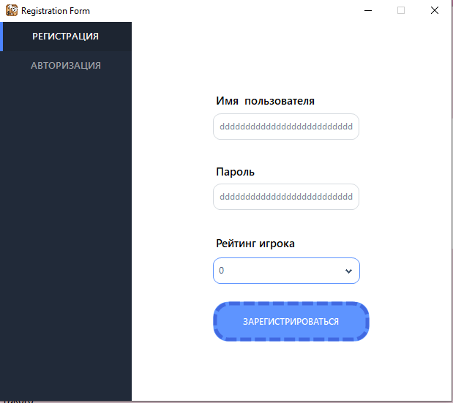 | Логическая ошибка | 2 | 2025-06-03 | Отправлено на доработку
2 | Отсутвие правил ввода логина пароля | 1)Запустить приложение; 2)В окне регистрации ввести произвольные символы. 3) Заметить, что отсутвуют какае-либо правила ввода. 4) Нажать на кнопку «Зарегистрироваться» и успешно пройти регистрацию | Пользователь имеет возможность ввести какие угодно символы. | Пользователь должен быть осведомлен о правилах ввода логина пароля и следовать им, после чего успешно регистрироваться. | Тестовая среда | 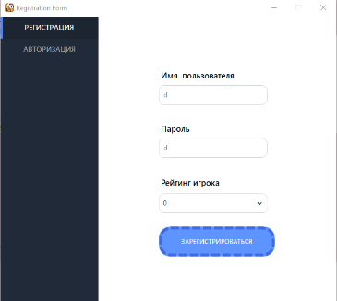 | Логическая ошибка | 2 | 2025-06-03 | Отправлено на доработку
3 | После авторизации приложение при закрытии(главной формы) остаётся в фоновом режиме | 1)Запустить приложение; 2) Авторизоваться 3)Нажать на кнопку «Войти». 4) Закрыть программу | Программа продолжает работу в фоновом режиме | Программа завершает свою работу | Тестовая среда |  | Функциональная ошибка | 1 | 2025-06-04 | Отправлено на доработку
4 | Кнопка «Готов» работает некорректно | 1) Запустить приложние для двух игроков; 2) Авторизоваться; 3) Нажать на кнопку «Войти»; 4) Нажать на кнопку «Готов» только у одного игрока | Игрок, который нажал «Готов» может играть дальше. | Игрок, который нажал «Готов» ждёт, когда второй игрок нажмёт «Готов», после этого игра начинается. | Тестовая среда | 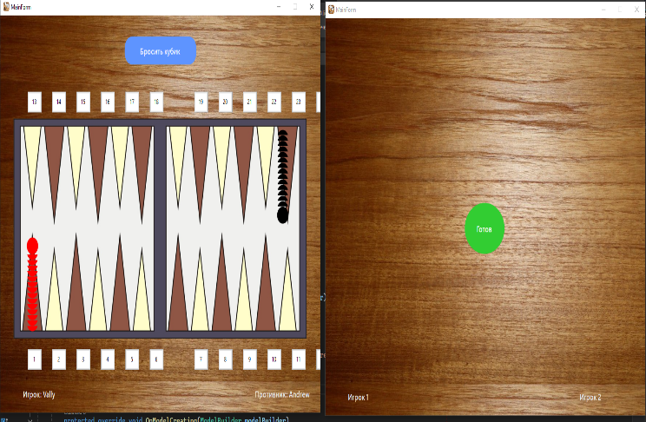 | Функциональная ошибка | 1 | 2025-06-04 | Отправлено на доработку
5 | На игровой доске неправильно раставлена нумерация треугольников | 1)Запустить приложение; 2) Авторизоваться; 3)Нажать на кнопку «Войти»; 4) Нажать на кнопку «Готов»; 5) Заметить, что сверху и снизу после номеров 18 и 6 соответственно пропуски | После номеров 18 и 6 соответственно пропуски | Пропусков быть недолжно | Тестовая среда | 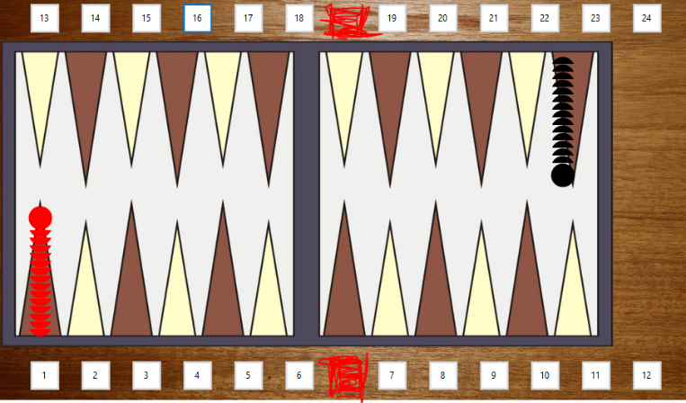 | Визуальная ошибка | 2 | 2025-06-04 | Отправлено на доработку

